Лист1
ID
1
Категория
Диалоги - сколько времени
Название
Алиса не отображает текущую дату при запросе «Сколько времени?».
Описание
При вводе запроса «Сколько времени?» Алиса называет только текущее время.
Шаги для Воспроизведения
1. Ввести запрос «Сколько времени?»
Ожидаемый Результат
Алиса называет текущее время и дату. В начале фразы может фигурировать слово "Сейчас". Ответ продублирован текстом на экране.
Фактический Результат
Алиса называет только текущее время. В начале фразы фигурирует слово "Сейчас". Ответ продублирован текстом на экране.
Серьезность
Trivial
Приоритет
Low
Окружение
Infinix X6833B, XOS 14, «Яндекс — с Алисой», версия 25.67
Вложения


ID
2
Название
На запрос "Прочитай текст" Алиса отвечает что не может прочитать страницу.
Описание
При вводе запроса "Прочитай текст" Алиса отвечает что не может прочитать страницу.
Шаги для Воспроизведения
1. Сделать запрос "Прочитай текст"
Ожидаемый Результат
Алиса отвечает "дайте посмотреть поближе" и запускает камеру. Фотография возвращается в диалог с Алисой. Есть голосовой и текстовый ответ вида "На фотографии следующий текст: <распознанный текст>" Под бабблом есть ссылки: - Распознанный текст - Прочитать ещё раз - Скопировать текст - Прочитать следующий текст И кнопки в разделе "Ещё информация по этой картинке"
Фактический Результат
Алиса отвечает "не могу прочитать страницу"
Серьезность
High
Приоритет
Middle
Окружение
Infinix X6833B, XOS 14, «Яндекс — с Алисой», версия 25.67
Вложения
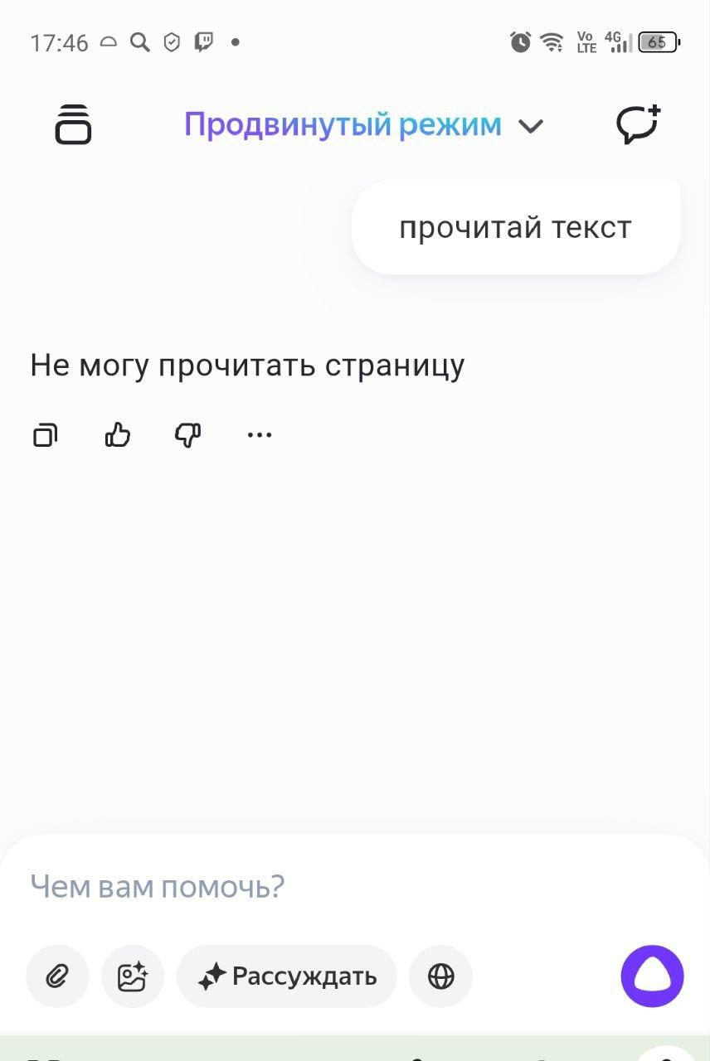

ID
3
Название
Алиса выдаёт больше 3 подкастов на запрос «Какие подкасты у тебя есть?»
Описание
На запрос «Какие подкасты у тебя есть?» Алиса выдаёт больше 3 подкастов, также она не включает случайный подкаст.
Шаги для Воспроизведения
1. Сделать запрос «Какие подкасты у тебя есть?»
Ожидаемый Результат
Алиса называет 3 подкаста, которые может включить, затем сразу включает случайный подкаст.
Фактический Результат
Алиса называет больше 3 подкастов и не включает случайный подкаст.
Серьезность
Medium
Приоритет
Middle
Окружение
Infinix X6833B, XOS 14, «Яндекс — с Алисой», версия 25.67
Вложения

ID
4
Категория
Перевод
Название
На карточке с переводом слова не отображаются ссылки "Искать в Яндексе", "Открыть в Переводчике".
Описание
Если сделать запрос «Переведи стул на английский» то отображается карточка с информацией о переводе, на которой не указаны ссылки "Искать в Яндексе", "Открыть в Переводчике".
Шаги для Воспроизведения
1. Сделать запрос «Переведи стул на английский»
Ожидаемый Результат
Запрос распознан корректно, отображается текстом на экране без ошибок Ответ “Chair” произносит голосом и отображается на экране Отображается карточка. На карточке: 1. Информация с какого языка перевод и на какой, 2. Исходное слово, 3. Ссылка "Искать в Яндексе" 4. Варианты перевода, 5. Ссылка "Открыть в Переводчике". 6 .Иконка динамика (может не быть для редких языков) Отображаются саджесты: 1. Саджест "Повтори", 2. Три саджеста "А на ..." с разными языками. 3. Лайк/Дизлайк к ответу 4. Саджесты "Быстрее", "Медленнее"
Фактический Результат
Запрос распознан корректно, отображается текстом на экране без ошибок Ответ “Chair” произносит голосом и отображается на экране Отображается карточка. На карточке: 1. Информация с какого языка перевод и на какой, 2. Исходное слово, 3. Варианты перевода
Серьезность
Medium
Приоритет
Middle
Окружение
Infinix X6833B, XOS 14, «Яндекс — с Алисой», версия 25.67
Вложения
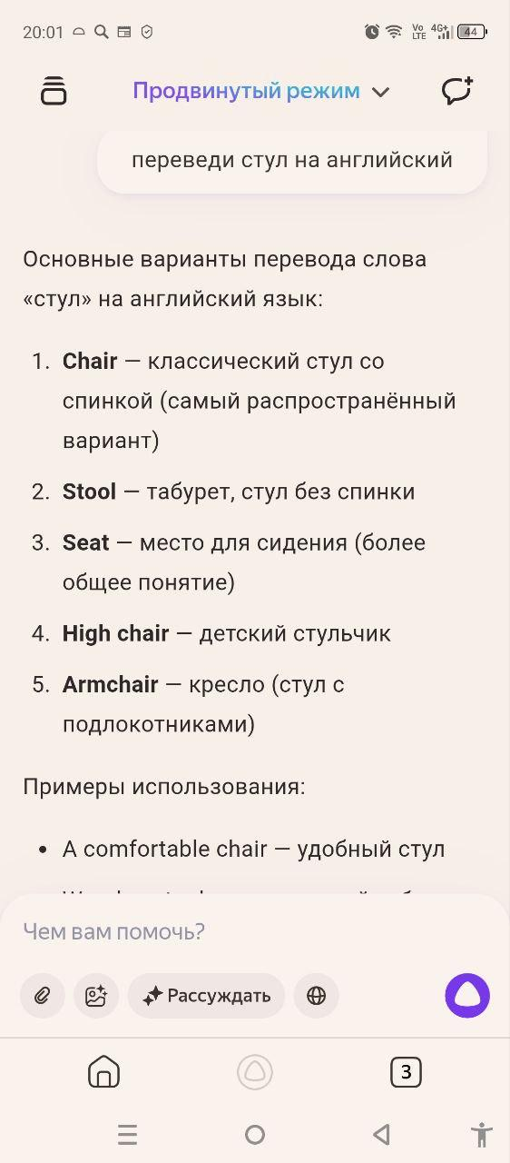
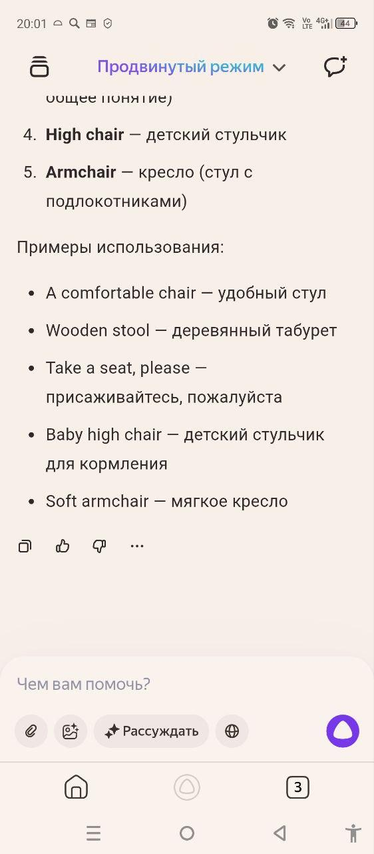

ID
5
Категория
Перевод
Название
Под карточкой с переводом отображаются только саджесты "Лайк/Дизлайк"
Описание
Если сделать запрос «Переведи стул на английский» то отображается карточка с информацией о переводе, под которрой не указаны следующие саджесты: саджест "Повтори", три саджеста "А на ..." с разными языками, саджесты "Быстрее", "Медленнее".
Шаги для Воспроизведения
1. Сделать запрос «Переведи стул на английский»
Ожидаемый Результат
Под ответом отображаются саджесты: 1. Саджест "Повтори", 2. Три саджеста "А на ..." с разными языками. 3. Лайк/Дизлайк к ответу 4. Саджесты "Быстрее", "Медленнее"
Фактический Результат
Под ответом отображаются только саджесты "Лайк/Дизлайк".
Серьезность
Medium
Приоритет
Middle
Окружение
Infinix X6833B, XOS 14, «Яндекс — с Алисой», версия 25.67
Вложения

ID
6
Категория
Перевод
Название
Алиса не отвечает «Готово» при запросе «Подбрось монетку»
Описание
При запросе «Подбрось монетку» слышится звон монеты, но Алиса не отвечает «Готово» перед тем как озвучить результат броска.
Шаги для Воспроизведения
1. Сделать запрос «Подбрось монетку»
Ожидаемый Результат
Ожидаемый результат: слышится звон монеты, Алиса отвечает «Готово» и озвучивает результат – случайный выбор между 2 сторонами монеты (орел или решка). Также результат отображается текстом в диалоге.
Фактический Результат
Алиса не отвечает «Готово» перед тем как озвучить результат.
Серьезность
Trivial
Приоритет
Low
Окружение
Infinix X6833B, XOS 14, «Яндекс — с Алисой», версия 25.67
Вложения

